상품제안서
옵타움 퍼퓸 핸드크림(향랜덤/50ml/단품) | 상품코드: S41591

 |  |  |  |  |  |  | 02-713-8555 | www.synergygift.co.kr
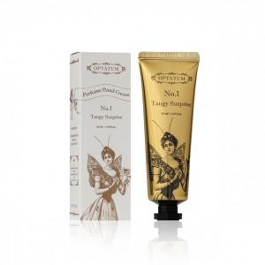 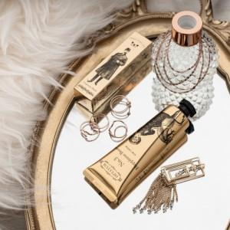 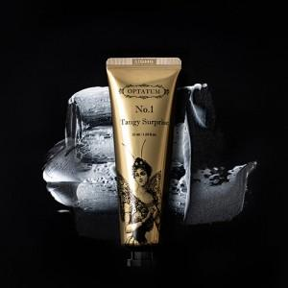

【상세/제작정보】 | <p><span style="font-size: 14pt;">※ 기본 향 랜덤 출고 됩니다.&gt;&gt; 향 선택시 일정 추가됩니다!</span></p><p>&nbsp;</p>

【인쇄/포장옵션】 | 라벨지스티커 / 전통문양지

【공급단가】 | 수량 | 50~ | 100~ | 300~ | 1,000~ | 5,000~
*VAT별도 | 단가 | 5,750원 | 5,500원 | 5,250원 | 5,050원 | 4,850원

【상품 URL】 | https://www.synergygift.co.kr:443/src/goods_detail.php?gdno=41591

